Hoja1
2. Dado la función f(x)=x2+4 en excel realice al menos tres generaciones del funcionamiento del algoritmo genético.

f(x) = x2+4

x | x Ordenado | x2+4 | x Binario 9 bits | Cruce (bit 5) | Mutación (bit 4) | Generación 1
17 | 22 | 488 | 00010110 | 00010001 | 00000001 | 1
6 | 17 | 293 | 00010001 | 00010110 | 00000110 | 6
12 | 16 | 260 | 00010000 | 00010100 | 00000100 | 4
16 | 12 | 148 | 00001100 | 00001000 | 00011000 | 24
5 | 11 | 125 | 00001011 | 00001110 | 00011110 | 30
22 | 6 | 40 | 00000110 | 00000011 | 00010011 | 19
11 | 5 | 29 | 00000101 | 00000100 | 00010100 | 20
4 | 4 | 20 | 00000100 | 00000101 | 00010101 | 21
1 | 4 | 20 | 00000100 | 00000001 | 00010001 | 17
4 | 1 | 5 | 00000001 | 00000100 | 00010100 | 20
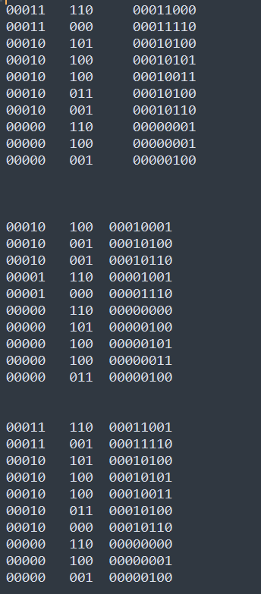
 |  |  |  |  |  | Generación 2
1 | 30 | 904 | 00011110 | 00011000 | 00001000 | 8
6 | 24 | 580 | 00011000 | 00011110 | 00001110 | 14
4 | 21 | 445 | 00010101 | 00010100 | 00000100 | 4
24 | 20 | 404 | 00010100 | 00010101 | 00000101 | 5
30 | 20 | 404 | 00010100 | 00010011 | 00000011 | 3
19 | 19 | 365 | 00010011 | 00010100 | 00000100 | 4
20 | 17 | 293 | 00010001 | 00010110 | 00000110 | 6
21 | 6 | 40 | 00000110 | 00000001 | 00010001 | 17
17 | 4 | 20 | 00000100 | 00000001 | 00010001 | 17
20 | 1 | 5 | 00000001 | 00000100 | 00010100 | 20

 |  |  |  |  |  | Generación 3
8 | 20 | 404 | 00010100 | 00010001 | 00000001 | 1
14 | 17 | 293 | 00010001 | 00010100 | 00000100 | 4
4 | 17 | 293 | 00010001 | 00010110 | 00000110 | 6
5 | 14 | 200 | 00001110 | 00001001 | 00011001 | 25
3 | 8 | 68 | 00001000 | 00001110 | 00011110 | 30
4 | 6 | 40 | 00000110 | 00000000 | 00010000 | 16
6 | 5 | 29 | 00000101 | 00000100 | 00010100 | 20
17 | 4 | 20 | 00000100 | 00000101 | 00010101 | 21
17 | 4 | 20 | 00000100 | 00000011 | 00010011 | 19
20 | 3 | 13 | 00000011 | 00000100 | 00010100 | 20

 |  |  |  |  |  | Generación 4
1 | 30 | 904 | 00011110 | 00011001 | 00001001 | 9
4 | 25 | 629 | 00011001 | 00011110 | 00001110 | 14
6 | 21 | 445 | 00010101 | 00010100 | 00000100 | 4
25 | 20 | 404 | 00010100 | 00010101 | 00000101 | 5
30 | 20 | 404 | 00010100 | 00010011 | 00000011 | 3
16 | 19 | 365 | 00010011 | 00010100 | 00000100 | 4
20 | 16 | 260 | 00010000 | 00010110 | 00000110 | 6
21 | 6 | 40 | 00000110 | 00000000 | 00010000 | 16
19 | 4 | 20 | 00000100 | 00000001 | 00010001 | 17
20 | 1 | 5 | 00000001 | 00000100 | 00010100 | 20

f(x) = x2+6

x | x Ordenado | x2+6

